修改
宁波品秀美容科技有限公司 宁波高新区江南路1528号高新科技广场2号楼10楼 电话：0574-27889688 传真：0574-27889655 sales@hair-brushes.com lucky@jsiu.com
订单
供货商： | 阳江骏业工贸有限公司 |  |  |  | 订单号
电话： | 13702802466 |  |  |  | 日期 | 2025年09月02日
联系人： | XX印刷厂 |  |  |  | 订单安排人 | 孙诚昱
产品编号 | 产品图片 | 描述 | 数量/个 | 单价 | 金额 | 包装方式
B10-MJB2-BK | 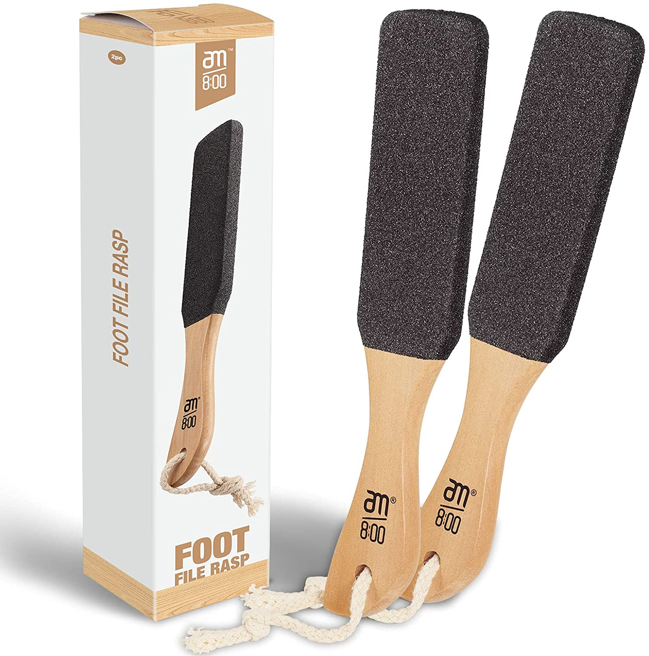 | 木头脚搓包装（更新版） | 0PCS | ¥11.00

 | 以上价格含税运含包装
进仓地址： | 广东省阳江市江城区城东街道随垌工业区骏业厂
付款方式: |  |  |  |  | 色卡 | Logo
交货时间: | 2025年10月17日
箱规:
产前确认样:
出货样:
注意事项:
备注： 放2%余量

 | 宁波品秀美容科技有限公司 |  |  | 阳江骏业工贸有限公司
 | ---------------------- |  |  | ----------------------

